FM-HRD3-002 FRONT .
Confidential
SDM SKD
ใบเสนอแนะการปรับปรุงแก้ไข (KAIZEN TEIAN, 改善提案)

1
2
3
Name-Surname
 | ชื่อ-สกุล สิรวิชญ์ พานทอง |  | รหัสพนักงาน | แผนก | รหัส แผนก | เรื่อง | ปรับปรุงป้ายบอกทางในโรงอาหาร |  |  |  | ว-ด-ป ที่เขียน | Kaizen ประจำเดือน
 |  |  | ID. Employee | Department | Section code | Subject |  |  |  |  | Issued D-M-Y | เม.ย.
 |  |  | TN00134 | Innovation | 636180 | การตั้งชื่อเรื่องควรตั้งให้ชัดเจน โดยยึดหลักที่ว่า ทำอะไร, ที่ไหน, อย่างไร |  |  |  |  | 2023-04-18
4
Position
5
Cost
7
5S
Environment
Quality
Energy Saving
ข้อเสนอแนะ
ดำเนินการเสร็จแล้ว
 | ตำแหน่ง | Student Trainee

 | สภาพปัจจุบันและปัญหา (Current status and problem) |  |  |  |  | รายละเอียดการแก้ไขปรับปรุง (Improvement details) ทำอย่างไร,เพื่ออะไรและผลที่ได้จากการไคเซ็น |  |  |  |  | ระยะเวลา............................................... วันที่ปฏิบัติ.............................
 | เนื่องจากในปัจจุบัน มีพนักงานในบริษัทที่เข้ามาทำงานใหม่เข้ามาอยู่เป็นประจำ |  |  |  |  | ทำอย่างไร (How to improve) |  |  | เพื่ออะไร (Why to improve) |  | ผลที่ได้รับ (Result from Kaizen)
 | ทำให้พนักงานเข้ามาใหม่ยังไม่รู้ว่าสถานที่ในโรงอาหารมีอะไรบ้าง แล้วเมื่อทานเสร็จแล้ว |  |  |  |  | ติดป้ายบอกทางให้ชัดเจนและเห็นได้ชัด |  |  | เพื่อบงบอกถึงสถานที่นั้นๆในโรงอาหาร |  | พนักงานสามารถรู้สถานที่นั้น และ สามารถทำตัวได้อย่าง
 | ควรเอาไปไว้ที่ไหน |  |  |  |  |  |  |  |  |  | ถูกต้อง

Quality confirm ;
9
6
8
ความจำเป็นในการเปลี่ยนแปลงเอกสารควบคุมคุณภาพที่เกี่ยวข้องกับระบบ IATF 16949
 | รูปวาดหรือภาพถ่ายก่อนการปรับปรุง (Drawing or photo before Kaizen) |  |  |  |  | รูปวาดหรือภาพถ่ายหลังการปรับปรุง (Drawing or photo after Kaizen)
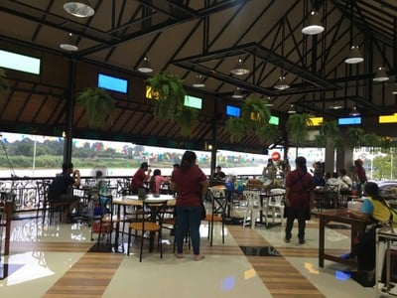
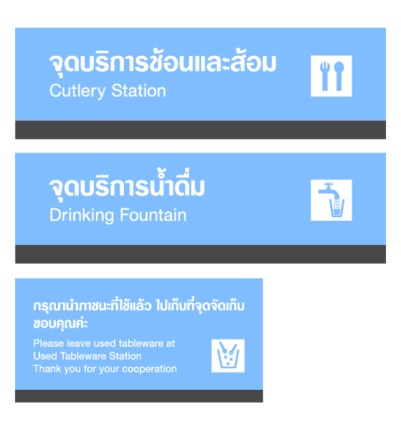
มีความจำเป็น ( Need )
ไม่มีความจำเป็น ( No need )
กรณีที่เป็นข้อเสนอแนะเซ็นเฉพาะส่วนนี้

10-1
Superior
(TL & Staff above level)
 |  |  |  |  |  |  |  |  |  |  | Checked | Approved
 |  |  |  |  |  |  |  |  |  |  |  | AM above level
Sign :…………………
Sign.....................
Date :…………………
Date ………………
เรื่องที่ไม่นับเป็น Kaizen ภายในเดือนที่ส่ง (Kaizen Cancelled)
(ส่วนงานกิจกรรมจะทำการส่งเรื่องกลับและไม่จ่ายเงินตอบแทนใบเสนอแนะนั้น)
10-2
1. เอกสารไม่สมบูรณ์ เช่น ไม่กรอกชื่อ-นามสกุล ,รหัสพนักงาน แผนก,
ไม่มีชื่อเรื่อง ไม่กรอกรายละเอียดก่อนทำ-แนวคิดปรับปรุง, ไม่มีเซ็นรับรองหัวหน้าเซ็นผิดช่องการประเมินคะแนนฟอร์มด้านหลังไม่ถูกต้อง
4. เขียนซ้ำ เช่น เขียนข้อเสนอแนะ1ใบ และเขียนเรื่องที่เสร็จแล้วอีก1ใบ โดยเป็นเรื่องเดียวกันส่งมาที่ center ในเดือนเดียวกัน
 |  |  |  |  |  | กรณีที่เป็น Kaizen ที่ดำเนินการเสร็จแล้ว จะต้องประเมินคะแนนและลงข้อมูล ในช่องคะแนน/Level รวมทั้งเซ็นตาม Level ด้านล่างนี้
 |  |  |  |  |  | Sign for Level R-10 |  |  |  | Sign for level 9 - 5 | Sign for level 4 - S (High level)
 |  |  |  |  |  | Checked (TL&Staff above level) |  | Approved 1 |  | Approved 2 | Checked and confirmed | Final Approved
2. งานซ่อมแซมต่างๆ เช่น Coverแตกซ่อมให้ใช้งานได้ตามปกติ, น้ำมันรั่ว หยด อุดรูรั่ว หลอดไฟหน้าเตรื่องไม่ติด เปลี่ยนหลอดไฟใหม่
5. เรื่องเกี่ยวกับอันตรายของกิจกรรม Hiyari Hatto เช่น ลบคมมุมรางป้องกันการบาดมือ หรือติดตั้ง Cover ป้องกันไฟดูด,
ติดลูกลอยป้องกันน้ำล้นลดอุบัติเหตุไฟดูด
 |  |  |  |  |  | Score......... | Level....... | AM above level |  | GM above level | Kaizen sub-leader project | Kaizen leader project
3. เรื่องขยายผล เช่น ชื่อเรื่องเดียวกันแต่เปลี่ยนหมายเลขเครื่องจักรด้านหลัง เช่น 3 เรื่องดังนี้ติดยางกันกระแทกเครื่อง 001, ติดยางกันกระแทกเครื่อง 002, ติดยางกันกระแทกเครื่อง 003
 |  |  |  |  |  | Sign : ............................................... |  | Sign : ............................................... |  | Sign : ............................................... | Sign : ............................. | Sign : ...........................
 |  |  |  |  |  | Date ............................................... |  | Date ............................................... |  | Date ............................................... | Date ............................. | Date ..............................
 |  |  |  |  |  | ** เจ้าของเรื่อง Kaizen ไม่สามารถเซ็น Checked & Approved ให้ตัวเองได้ ต้องเซ็นโดยหัวหน้างานในตำแหน่งถัดไปเท่านั้น

FM-HRD3-002 BEHIND.
Confidential
2/2
การตัดสินระดับชั้นประจำปี และจำนวนเงินตอบแทน (คะแนนสะสม)
A
(Critical)
เกณฑ์
ทั่วไป
(General)
(High)
(Medium)
ปานกลาง
สูง
(Super)
สุดยอด
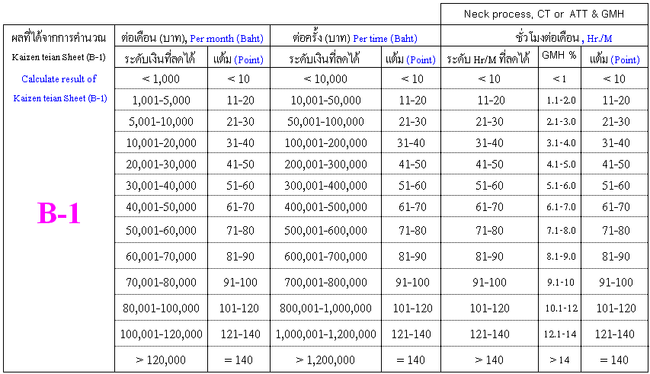
Yearly Level Decision and Prize (Accumulate score)
ความคิดสร้างสรรค์
Creation idea
น้ำหนัก
(Weight)
0.8
1
1.5
2

Remark ;
หมายเหตุ ;
โปรด ล้อมรอบคะแนน
ทั่วไป คือการปรับปรุงแก้ไขที่บุคคลทั่วไปก็คิดและทำได้โดยไม่ซับซ้อนและยุ่งยากหรือเลียนแบบมาจากที่อื่น เช่น
เรื่องเกี่ยวกับ 5ส , ปรับปรุงงานตนเองที่ทำเป็นประจำให้ดีขึ้น
800
-
1,000
Bronze
4,000
Level 4 up > 2 time up
2,500
Silver
20,000
Level 2 up > 4 time up
5,000
Gold
100,000
Level 2 up > 6 time up
25,000
Diamond
เงินรางวัล
เงื่อนไข
คะแนนรวม
ระดับชั้น
ปานกลาง คือการปรับปรุงแก้ไขที่ใหม่ในหน่วยงานโดยหัวหน้างานยังไม่เคยพบการเสนอแนะในหน่วยงานมาก่อนหรือ
โปรด ล้อมรอบคะแนน
สามารถขยายผลไปยังจุดต่างๆในหน่วยงานตนเองได้จริง
สูง คือข้อเสนอแนะการปรับปรุงแก้ไขที่ไม่ซ้ำกับบุคคลใด หรือมีความมุ่งมั่น มานะ พยายามจนสำเร็จได้ด้วยตนเอง หรือ
หลักการปรับปรุงกระบวนการแบบ KARAKURI ( หลักกลศาสตร์ เฟือง,สปริง,คาน,แรงลม,ล้อ,เพลา,แสงแดด,คานงัด )
สุดยอด คือการปรับปรุงแก้ไขที่ไม่มีบุคคลใดคิดและทำได้มาก่อนซึ่งเป็นวิธีการที่ซับซ้อน แยบยล มีการประดิษฐ์
กระบวนการให้เป็นอัตโนมัติ หรือกึ่งอัตโนมัติ โดยใช้ไฟฟ้า อิเล็กทรอนิกส์ ไฮดรอลิก นิวแมติกเข้ามาเกี่ยวข้อง
ข้อกำหนดในการเลือกใช้ตาราง B-1
การคำนวณต่อเดือน
1. ลดค่าใช้จ่ายการใช้ Tool ที่มี Interval ต่อเดือนที่ชัดเจน เช่น เพิ่ม Tool Life
2. ลดค่าใช้จ่ายการใช้ Part ที่มี Interval ต่อเดือนที่ชัดเจน เช่น ไส้กรองน้ำมัน , ชิ้นส่วน Jig
และชิ้นส่วนอะไหล่เครื่องจักร
3. ลดค่าใช้จ่ายงาน NG ที่เกิดขึ้นภายในกระบวนการผลิตโดยมีข้อมูลก่อนและหลัง Kaizen มายืนยัน
เงินรางวัล
Prize(Baht)
ระดับชั้น
( Level )
คะแนน
( Score )
>160
Special
1
2
3

1. ผลงานหลังการปรับปรุงแล้วสามารถใช้งานได้ถาวร เช่น การปรับเปลี่ยนหรือสร้าง JIG ,
เปลี่ยนหรือสร้างเครื่องจักร , เปลี่ยนชิ้นส่วนอะไหล่เครื่องจักรที่มีอายุการใช้งานเกิน 2 ปี
2. ผลงานหลังการปรับปรุงแล้วทำให้กระบวนการทำงานลดลงอย่างถาวรและคิดเป็นค่าใช้จ่ายได้
เช่น การลด Stock , การใช้ระบบ kanban ( ข้อมูลราคา part จาก Acc. )
การคำนวณต่อครั้ง
B-2
ข้อเสนอแนะอื่นๆ (B-2)
5ส, สิ่งแวดล้อม เป็นต้น
ด้านคุณภาพ
Other suggestion (B-2)
โปรด ล้อมรอบคะแนน
(5S, Envi. etc.)
(Quality)
1
1
ดีขึ้นโดยเป็นการเลียนแบบหลักการของส่วนงาน/แผนก อื่นๆ (Improve by imitate the rule of other section / dept. )
4
5
ดีขึ้นโดยเป็นหลักการของส่วนงาน/แผนก ตนเอง (Improve by principle of section )
8
10
การคำนวณเวลาที่ลดได้ต่อเดือน
ดีขึ้นจนได้รับการชมเชยในระดับส่วนงาน/แผนก (Improve until obtain praise in section )
12
15
1. การคำนวณจะคิดจากภาพรวมการผลิตของแต่ละไลน์
ดีขึ้นจนได้รับการชมภายในองค์การ/ภายในบริษัท (Improve until company obtain praise from inside company )
16
20
2. ในการคำนวณ Man Hour Reduction และ GMH Reduction ทางผู้ประเมินจะต้องใช้สูตรและวิธีการคำนวณ
ในรูปแบบเดียวกับทาง Center (หน่วยงาน PD Common)
ดีขึ้นจนบริษัทได้รับการชมจากภายนอก (Improve until company obtain praise from outside )
C
ตารางประเมินการขยายผล
Result that able expand
น้ำหนัก
(Weight)
(ราคาต่อหน่วยก่อนปรับปรุง - ราคาต่อหน่วยหลังปรับปรุง) (บาท/ตัว) x จำนวนการผลิตเฉลี่ยต่อเดือน (ตัว/เดือน) = ( ) บาท./เดือน
ประโยชน์ต่อไลน์ข้างเคียงและหน่วยงานอื่น
C1. ขยายผลภายในส่วนงานหรือภายใน line ของตนเอง
1.0
จำนวนเงินที่ลดได้ต่อเดือน ( - ) x ( ) = ( ) บาท/เดือน
Expand within self section such Armature line 1 expand to Armature line 2
ผลที่ไม่สามารถคำนวณออกมาได้ตามสูตรข้างบน บาท/เดือน หรือ บาท/ครั้ง
Benefit to other process or
other section
C2. ทำการขยายผลไปยังส่วนงานอื่นภายในแผนกของตนเอง เช่น ขยายผลจากไลน์ Orifice
ไปยังไลน์ Armature เป็นต้น
Expand within self department such Orifice line
1.2
C3. ทำการขยายผลไปยังแผนกอื่นภายใน SDM&SKD เช่น HP3 ขยายไปที่ Inj.
expand to Armature line
1.5
Expand to other department in SDM & SKD such HP3 expand to Inj.
E
โปรด ล้อมรอบคะแนน
C4. ทำการกระจายผลไปยังบริษัทอื่นภายใน DENSO Group
2.0
อัตราส่วน Kaizen %
ตารางอัตราส่วนการมีส่วนร่วมในการทำ Kaizen ของผู้เสนอผลงาน
หัวข้อการประเมินโดยหัวหน้างาน
โปรด ล้อมรอบคะแนน
คะแนน
Expand to other plant in DENSO group such SDM expand to SKD or DNTH etc.

30
เสนอ Idea โดยหัวหน้างานและ Maker ออกแบบ Kaizen ทำให้ได้ตามวัตถุประสงค์จนผลงานสำเร็จ
0.3
โปรด ล้อมรอบตัวคูณตามตำแหน่งและหน่วยงาน
หมายเหตุ (Remark) ;
D
ตัวคูณ (Multiplication of
A คือหน่วยงานผลิตหลัก หรือหน่วยงานสนับสนุนการผลิตที่ปฏิบัติงาน
50
เจ้าของ Idea ผลักดันจนผลงานสำเร็จ มีส่วนร่วมบางขั้นตอน เช่น การทดสอบ,บันทึกผลการทดสอบ
0.5
employee position)
ภายในกระบวนการ 8 ชั่วโมงการทำงาน ( เช่น QA ท้ายไลน์ Assy & Inspection )
โดยหัวหน้างานและหน่วยงานอื่นใน SDM & SKD ดำเนินการทำให้ตามวัตถุประสงค์จนผลงานสำเร็จ
ระดับพนักงาน (Emp.Level)
A
B
(A is direct section and indirect operate in process 8 hours)
80
Kaizen ร่วมกับหัวหน้างานในหน่วยงานตนเองและหน่วยงานอื่นใน SDM & SKD โดยเจ้าของ Idea
OA & TA / PD ( NO set up role level )
0.8
1.2
-
B 1. คือหน่วยงานที่สนับสนุนการผลิต ซึ่งไม่ได้ปฏิบัติงาน ภายในกระบวนการผลิต
มีส่วนร่วมออกแบบ, ช่วยทดสอบ, ลงมือทำเฉพาะจุดที่ทำได้, บันทึกผลก่อนและหลังทำ
TA / PD ( set up role level )
0.8
-
เช่น FE, PE, TIE, MC, QA PI etc. และพนักงาน PD ที่ไม่ได้ปฏิบัติงานภายในกระบวนการ
100
เจ้าของ Idea ออกแบบ , ทดสอบ , ลงมือทำทุกจุด , บันทึกผลก่อนและหลังทำจนผลงานสำเร็จ
1.0
T/L Production
0.6
-
( B is indirect section and can't operate in process exp. FE, PE, TIE,
โดยทางหัวหน้างานเป็นที่ปรึกษา, อำนวยความสะดวกให้เจ้าของ Idea
S/V Production
0.4
-
MC, QA PI etc. and PD can't operate in process 8 hours )
OA Support
-
-
0.6
0.4
B 2. คือหน่วยงานที่สนับสนุนการผลิต และมีการปฏิบัติงานภายใน กระบวนการผลิตหลัก เช่น
A
สูตร ; คะแนนตาราง A x คะแนนตาราง B-1 หรือ B-2 x คะแนนตาราง C x คะแนนตาราง D x คะแนนตาราง E
B-1 or B-2
C
D
E
TA (Support)&Officer&Junior Speciallist
T/L (Support) & Staff & Specialist
-
0.2
TA ทำงานไคเซ็น ,TA ทำงานออฟฟิตการผลิต
(Net Score for Level decision and prize)
S/V(Support) & S/S & S/SP
-
0.1
( B is indirect section and operat in process exp. TA Working KAIZEN Line PD , TA Working
x
x
x
x
=
Master & Asst.Mgr. up
ไม่ยอมรับ Unacceptable
Office production. )

